Checklist Rightsizing
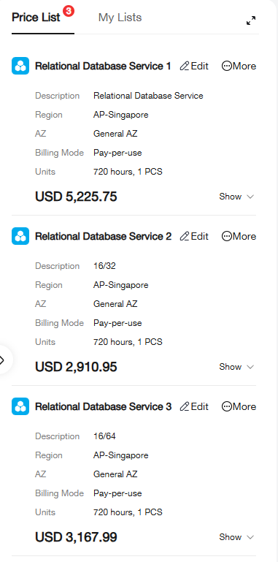
RDS Huawei — Checklist Rightsizing (Downgrade CPU & Memory)
Gunakan checklist ini sebelum, saat, dan sesudah downgrade spec instance untuk mengoptimasi cost tanpa mengorbankan performa.
# | Kategori | Item Pemeriksaan | Perintah / Lokasi | Tips & Catatan | Tipe | Status | Catatan Tim
FASE 1 — Kumpulkan Data Monitoring
1 | Monitoring | Cek rata-rata & peak CPU utilization (7–30 hari) | Console → RDS Instance → Monitoring → CPU Usage | Target aman: avg < 40%, peak < 70%. Jika peak < 70%, ada ruang downgrade CPU. | Metrik | Selesai | Max 36.17% CPU
2 | Monitoring | Cek rata-rata & peak Memory utilization (7–30 hari) | Console → RDS Instance → Monitoring → Memory Usage | Target aman: avg < 60%, peak < 80%. Perhatikan innodb_buffer_pool_size. | Metrik | Selesai | MEM Idle 81,4%
3 | Monitoring | Pantau jumlah koneksi aktif (Threads Connected) | SHOW STATUS LIKE 'Threads_connected'; | Setiap koneksi ~1MB RAM. Jika jauh di bawah max_connections, RAM bisa dikurangi. | Metrik | Selesai | DB garudaku_production: 66 DB Store: 67 DB Finance: 63 DB Academy: 64 Total Connection:<=260
4 | Monitoring | Cek IOPS & disk throughput usage | Console → Monitoring → Disk Read/Write Throughput | Jika IOPS tinggi tapi CPU rendah, masalah bukan di spec — downgrade tidak efektif. | Metrik | Selesai | Max 9,955.34 count/s IOPS, Max Read 154.341 MiB/s Disk Throughput, Max Write 264.675 MiB/s Disk Throughput
5 | Monitoring | Identifikasi pola traffic: jam sibuk & seasonal peak | Cloud Eye → Alarm Rules → lihat grafik harian/mingguan | Jika peak hanya 2–3 jam/hari, pertimbangkan auto-scaling daripada downgrade permanen. | Metrik | Selesai | Peak di 10 Hari Pertama Max 35%
FASE 2 — Analisis Query & Workload
6 | Analisis Query | Identifikasi slow query (> 1 detik) | SET GLOBAL slow_query_log=ON; SET GLOBAL long_query_time=1; | Slow query membuat CPU naik secara artificial. Perbaiki dulu sebelum downgrade. | Aksi | Selesai | Query UPDATE >8s
7 | Analisis Query | Cek query yang melakukan full table scan (tidak memiliki index) | EXPLAIN SELECT ... → pastikan type: ref/range, bukan ALL | Full scan = CPU & memory waste. Tambahkan index pada kolom WHERE/JOIN. | Aksi | Belum | No Permission
8 | Analisis Query | Review top queries by execution count | SELECT * FROM performance_schema.events_statements_summary_by_digest ORDER BY COUNT_STAR DESC LIMIT 20; | Optimasi 3–5 query teratas bisa turunkan CPU 20–40% sebelum downgrade. | Aksi | Belum | No Permission
9 | Analisis Query | Pastikan innodb_buffer_pool_size optimal | SHOW VARIABLES LIKE 'innodb_buffer_pool_size'; | Idealnya 70–75% dari total RAM. Buffer terlalu kecil → I/O tinggi → CPU naik. | Aksi | Selesai | innodb_buffer_pool_size: 47,24GB 73% dari 64GB buffer_pool_used: 42,8GB
FASE 3 — Tentukan Target Spec Downgrade
10 | Target Spec | Bandingkan flavor/tier yang tersedia di Huawei RDS | Console → Modify Instance Class → pilih tier target | Tersedia: General-purpose, Dedicated, Shared. Sesuaikan dengan kebutuhan workload. | Aksi | Selesai | 16c / 64 GB
11 | Target Spec | Hitung estimasi penghematan biaya | Huawei Cloud Pricing Calculator | Contoh: 8vCPU/16GB → 4vCPU/8GB bisa hemat 40–50% biaya instance. | Aksi | Selesai | 16c / 64 GB -> ≈ $3.167 -> ~31%
12 | Target Spec | Sisakan headroom minimal 30% CPU & RAM di spec target | Rumus: peak_usage / 0.7 = minimum spec yang aman | Jangan pilih spec di mana peak sudah 80–90% — tidak ada ruang untuk traffic spike. | Aksi | Selesai | 8-11 Core -> 54 - 68% dari 16 Core
13 | Target Spec | Pertimbangkan Read Replica untuk offload query baca | Console → Create Read Replica → arahkan SELECT traffic ke replica | Redirect read traffic ke replica bisa turunkan CPU primary secara signifikan. | Aksi | Belum
FASE 4 — Persiapan Sebelum Downgrade
14 | Persiapan | Buat manual backup sebelum eksekusi downgrade | RDS Console → Backup → Create Manual Backup | WAJIB. Downgrade spec menyebabkan reboot instance (~5–15 menit downtime). | Risiko | Selesai | Backup Apr 07, 2026 02:51:52 ─ Apr 07, 2026 03:56:16 GMT+07:00
15 | Persiapan | Informasikan downtime ke tim terkait | Jadwalkan di luar jam sibuk (malam/weekend) | Proses modify instance class di Huawei Cloud biasanya 5–15 menit termasuk reboot. | Risiko | Selesai | Execution Jam 04.02 WIB Selesai Jam 04.10
16 | Persiapan | Setup alert threshold baru di Cloud Eye | Cloud Eye → Create Alarm Rule → CPU > 75%, Memory > 80% | Pasang alarm agar tahu segera jika spec baru tidak mencukupi setelah downgrade. | Risiko | Selesai
FASE 5 — Validasi Setelah Downgrade
17 | Validasi Post | Monitor CPU & Memory selama 24–72 jam pertama | Cloud Eye → RDS Monitoring Dashboard | Jika CPU spike > 85% dalam 3 hari pertama, pertimbangkan rollback ke spec sebelumnya. | Metrik | Selesai | Peak 40% setiap jam
18 | Validasi Post | Jalankan smoke test: koneksi, CRUD, query kritis | Test dari aplikasi & query langsung ke DB | Bandingkan query execution time sebelum & sesudah dengan EXPLAIN ANALYZE. | Aksi | Selesai | Tidak ada perubahan
19 | Validasi Post | Verifikasi innodb_buffer_pool_size sesuai RAM baru | SHOW VARIABLES LIKE 'innodb_buffer_pool_size'; | RAM turun → buffer pool perlu di-adjust manual di parameter group. | Aksi | N/A | RAM tidak turun
20 | Validasi Post | Pantau slow query log selama 1 minggu setelah downgrade | SELECT * FROM mysql.slow_log ORDER BY start_time DESC LIMIT 50; | Peningkatan slow query setelah downgrade = sinyal spec baru kurang. | Metrik | Belum | Proses Update Product (Worker

